Sheet1
大原子ども会
ラジオ体操のお知らせ

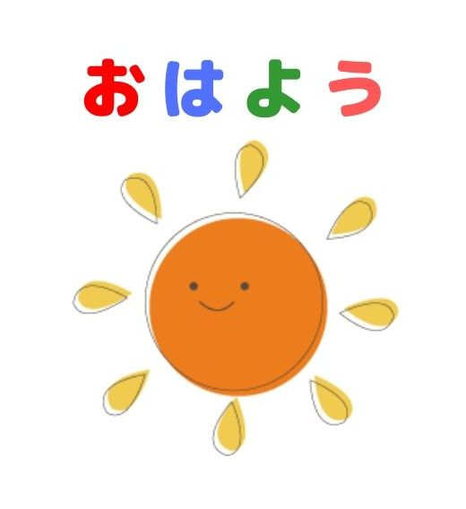




期間： 7月24日㈪ ～ 28日㈮
時間： あさ6時30分～
場所： 大原会館 1F
ラジオ体操カードをもってきてね。
【雨天決行】
-記-

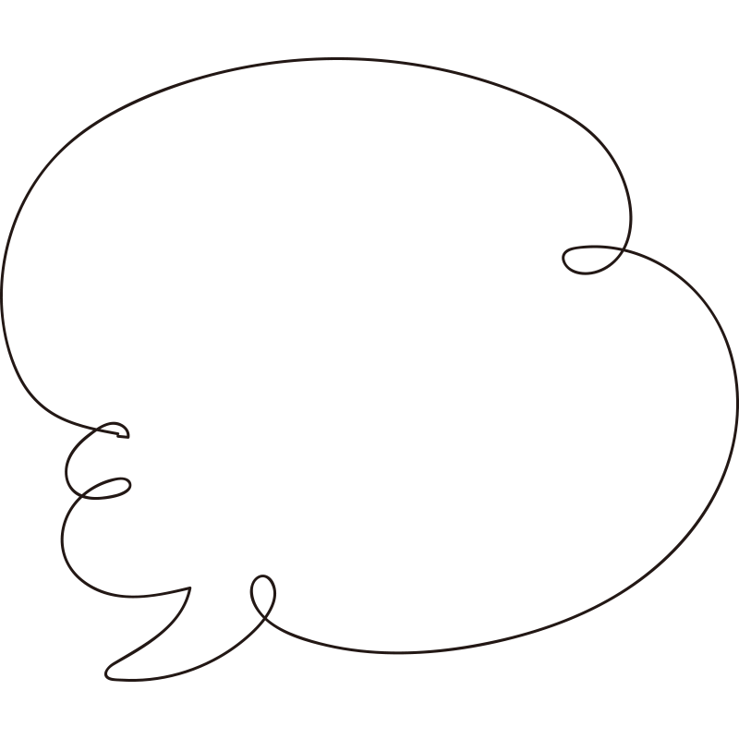
6時半までに
きをつけてきてね

Sheet2
期間： 7月24日㈪ ～ 28日㈮
時間： 朝6時30分～
場所： 大原会館 1F
涼しい場所で行います。
【雨天決行】
-記-

